상품제안서
O2 케어 휴대용 칫솔살균기 | 상품코드: S02468

 |  |  |  |  |  |  | 02-713-8555 | www.synergygift.co.kr
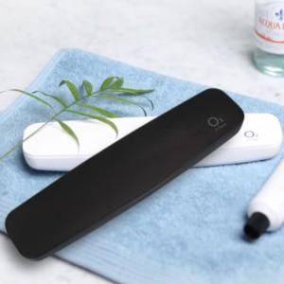 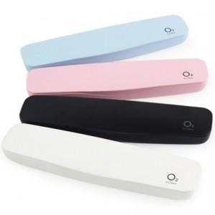

【상세/제작정보】 | - 도어 닫을시 자외선 5~7분 작동 방식 - 휴대할 시 외부 움직임으로 인한 칫솔의 요동을 최소화시키는 지지대 적용 - 칫솔을 박테리아나 세균 등의 유해균으로부터 보호하여 구강 위생관리를 도와주는 필수품

【인쇄/포장옵션】 | 레이저, 풀칼라 / 포장지포장

【공급단가】 | 수량 | 50~ | 100~ | 500~ | 1,000~ | 2,000~
*VAT별도 | 단가 | 9,200원 | 8,860원 | 8,520원 | 8,180원 | 7,970원

【상품 URL】 | https://www.synergygift.co.kr:443/src/goods_detail.php?gdno=16314

